交付要望書
文書番号を団体において採番していない場合は、記載不要

申請者は、博物館を中核とする団体（実行委員会等）の代表者、中核となる博物館の館長又は当該博物館の設置若しくは運営を行う法人の代表者であること。
実行委員会等の場合は、規約等に定める名称・代表者職名等と完全に一致させること。
※名称に「」等の記号がある場合、その有無についても、合わせること。
文化庁長官 殿
 |  | 補助事業者
 |  | 所 在 地 | 〒

中核館名を記載
 |  | 代表者職名
 |  | 代表者氏名
令和８年度文化芸術振興費補助金 （Innovate MUSEUM事業）交付要望書
事業の名称
補助事業の 着手及び完了の 予定期日 | 着手
別紙４－１収支計算書①の補助対象経費の主たる事業費、その他の経費と同額であるか確認すること。
 | 完了
補助対象経費の 配分 | 主たる事業費 | #N/A
 | その他経費 | #N/A
別紙４－１収支計算書①の国庫補助要望額と同額であるか確認すること。
千円未満の額は自己負担とする。
 | 計 | #N/A
交付を受けようと する補助金の額 |  | 0円
その他 参考となるべき 事項
文化庁との連絡窓口となる者（原則として提出書類作成者）について記入すること。
実行委員会の場合、中核館（又はその設置主体）の者とすること。
「所属・職名」欄には，博物館名（設置主体の場合は組織名）から記入すること。
「住所」欄には，そのまま封筒に記載すれば郵便物が届くように，必要であれば博物館等の名称まで記入すること。
（当方から書類等を郵送する際は，本欄に記入された住所等と補助事業者名を宛先として封筒に記入します。）
○事業担当者の連絡先について
（フリガナ） |  | 所属・職名
氏 名
住 所
T E L |  | F A X
E-mail
（記載上の注意）
別紙として、事業内容に応じて必要な書類を添付すること。
（注）用紙は日本産業規格Ａ４とする。

別紙1-1 補助事業者の概要
フリガナのみ追記してください。
別紙1-1
補助事業者（補助の対象となる者）の概要
（フリガナ）
事業者名称 | 0
代表者職名 | 0 |  | （フリガナ）
黄色欄は「交付要望書」のシートから自動転記
 |  |  | 氏名 | 0
所在地 | 〒
 | 0
電話番号 |  |  | ＦＡＸ番号
役員 | 役職名 | 氏名 | 所属先組織名・職名

本事業に関わる 主な職員 | 役職名 | 氏名 | 所属先組織名・職名

別紙1-2 デジタル化実施館の概要
別紙1-2
デジタルアーカイブを実施する館の概要

正式名称を記載すること。
〇中核となる博物館（中核館）について
（フリガナ）
施設名
設置者名
「登録等」上段欄で、「その他（博物館類似施設）」を選択した場合、登録又は指定を申請する計画を記載すること。
例：令和６年度中、登録博物館を目指し、申請予定
館種
登録等

一部でも指定管理者制度を導入している場合は「指定管理者制度導入館」を選択し、その他の場合は「直営館」を選択すること。
運営形態

〇デジタル化を行う共同申請参加博物館について
 |  | 備考
博物館名 | 館種
 | 登録等
あてはまる場合は〇、当てはまらない場合は× 以下同じ
 | 申請日時点で公開されている収蔵資料の画像データの数が50点未満である。
欄が足りない場合は適宜追加し、中核館を除くすべての共同申請参加博物館を記入すること。
 | 申請日時点で全収蔵資料の７割以上の画像データが作成されていない。
 | 資料検索システムを備えたデータベース等に、収蔵資料の画像データが登録されていない。
博物館名 | 館種
 | 登録等
 | 申請日時点で公開されている収蔵資料の画像データの数が50点未満である。
 | 申請日時点で全収蔵資料の７割以上の画像データが作成されていない。
 | 資料検索システムを備えたデータベース等に、収蔵資料の画像データが登録されていない。
博物館名 | 館種
 | 登録等
 | 申請日時点で公開されている収蔵資料の画像データの数が50点未満である。
 | 申請日時点で全収蔵資料の７割以上の画像データが作成されていない。
 | 資料検索システムを備えたデータベース等に、収蔵資料の画像データが登録されていない。
博物館名 | 館種
 | 登録等
 | 申請日時点で公開されている収蔵資料の画像データの数が50点未満である。
 | 申請日時点で全収蔵資料の７割以上の画像データが作成されていない。
 | 資料検索システムを備えたデータベース等に、収蔵資料の画像データが登録されていない。

別紙１-3 有期雇用人材（※）
別紙1-3 （有期雇用人材を雇用する場合のみ、雇用する人数分提出すること。）
有期雇用人材の職務と主な経歴
(フリガナ)
氏名
発令される職名を記載すること。
所属・役職
 | □ | 常勤（任期あり） | 任 期：令和 年 月 日～令和 年 月 日
 | □ | 非常勤 | 任 期：令和 年 月 日～令和 年 月 日
団体や会社等に所属している場合は，その名称と肩書について記載すること。
フリーランスの場合は、使用している肩書を記載すること。
担当業務 （連携先での 活動計画）
経歴 | 期間 |  | 所属及び職務内容
 | 年 月 日から
 | 年 月 日まで
 | 年 月 日から
 | 年 月 日まで
 | 年 月 日から
 | 年 月 日まで
 | 年 月 日から
 | 年 月 日まで
 | 年 月 日から
 | 年 月 日まで
 | 年 月 日から
 | 年 月 日まで
 | 年 月 日から
 | 年 月 日まで
これまで 携わったことのある文化事業 | 日付（ 年 月） |  | 事業名 | 役職・担当等

勤務形態において特筆すべきことなど、必要な情報を記載すること。
備考
※ １人あたり１ページに収まるように記入すること。なお、複数人の場合は，この頁をコピーして追加してください。
※ 有期雇用職員の雇用を計画する場合は、人事規程・規則等の根拠を添付して提出すること。

別紙3 事業計画書
提出書類を作成する際は，各別紙の間で必ず整合性を取ること。
（記入例では，想定される多様なケースを示すため，整合性は必ずしも取れているわけではない。）
別紙3-1
事業計画書（実施日程表）
事業の名称 | ●●博物館収蔵資料デジタルアーカイブ推進

作成物の完成だけでなく、検討、調整、契約等の日程についても記入すること。
 | ４月 |  |  | ５月 |  |  | ６月 |  |  | ７月 |  |  | ８月 |  |  | ９月 |  |  | １０月 |  |  | １１月 |  |  | １２月 |  |  | １月 |  |  | ２月
 | 上 旬 | 中 旬 | 下 旬 | 上 旬 | 中 旬 | 下 旬 | 上 旬 | 中 旬 | 下 旬 | 上 旬 | 中 旬 | 下 旬 | 上 旬 | 中 旬 | 下 旬 | 上 旬 | 中 旬 | 下 旬 | 上 旬 | 中 旬 | 下 旬 | 上 旬 | 中 旬 | 下 旬 | 上 旬 | 中 旬 | 下 旬 | 上 旬 | 中 旬 | 下 旬 | 上 旬 | 中 旬 | 下 旬

別紙4-1 収支計算書①
別紙4-1
収支計算書①
 |  | ＜取組区分＞
 | 事業の種類

 | ○消費税等仕入控除税額の取扱い | #N/A
・行や列を削除しないこと。金額が 0 の場合は「0」を記入すること

＜収入の部＞ |  |  |  |  |  |  | （単位：円）
経費区分 |  | 収入総額 （（A）＋（D）） | 補助対象外経費 |  | 補助対象経費 （（（A）+（D））-（（c）+(f））-（（b）の合計）） | 国庫補助要望額 | 自己負担額
 |  |  | 消費税等 仕入控除税額 （（C）＋（F）） | 国庫補助以外の額 （（b）の総額）
収入額 |  | 0 | #N/A | 0 | #N/A | 0 | #N/A

【参考】事業収入の取り扱いについて
当補助事業で得られた収入は事業費に充当する必要があります。
自己負担額に事業収入を充当しても、なお、余剰がある場合には、交付決定額からその金額を差し引いた金額が、交付金額となります。
提出された実績報告書において審査しますので、あらかじめご留意ください。
＜支出の部＞
経費内訳 経費区分 |  | 支出予定総額（a） | 国庫補助以外の 対象経費（b） | 補助対象経費 （（a）－（b））

主たる事業費 |  | #N/A | 0 | #N/A
 | 賃金 | 0 | 0 | 0
 | 共済費 | 0 | 0 | 0
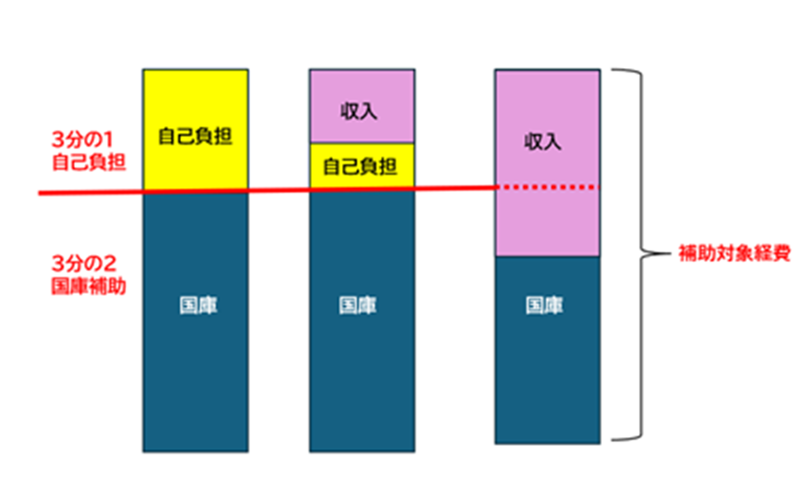
 | 報償費 | 0 | 0 | 0
 | 旅費 | 0 | 0 | 0
 | 使用料及び借料 | 0 | 0 | 0
 | 役務費 | 0 | 0 | 0
 | 委託費 | 0 | 0 | 0
 | 請負費 | 0 | 0 | 0
 | 需用費 | 0 | 0 | 0
 | 小計 (A) | 0 | 0 | 0
 | うち課税対象外経費(B） | 0 |  | 0
 | 消費税等仕入控除税額（c） {(A)-(B)}×10/110 | #N/A |  | #N/A

その他の経費（事務費） |  | #N/A | 0 | #N/A
 | 賃金 | 0 | 0 | 0
 | 共済費 | 0 | 0 | 0
 | 旅費 | 0 | 0 | 0
 | 役務費 | 0 | 0 | 0
 | 需用費 | 0 | 0 | 0
 | 小計 (D) | 0 | 0 | 0
 | うち課税対象外経費(E) | 0 |  | 0
 | 消費税等仕入控除税額（f） {(D)-(E)}×10/110 | #N/A |  | #N/A

支出総額［経費合計］ （総事業費）（（A）+（D）） |  |  |  | 0
課税対象外経費合計（（B）+（E）） |  |  |  | 0
補助対象外経費 |  | 消費税等仕入控除税額合計 （（c）+(f）） |  | #N/A
 |  | 国庫補助以外の額合計 （（b）の合計） |  | 0
補助対象経費合計 （（（A）+（D））-（（c）+(f））-（（b）の合計）） |  |  |  | #N/A

※消費税等仕入控除税額の控除について 事業費、事務費の内，消費税・地方消費税より仕入控除税額については本補助金の補助対象とはなりません。 消費税等仕入控除調整を行う課税事業者の補助対象経費は下記の通り計算されます。 ・確認事項「ア」に該当する事業者：(C)=(A)-{(A)－(B)}×10/110 ・確認事項「イ」～「オ」に該当する事業者 ：(C)=(A) （文化芸術振興費補助金（Innovate MUSEUM事業）交付要綱第12条2項参照）

